Worksheet
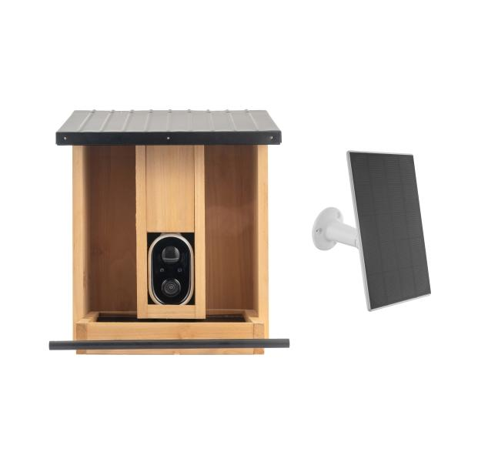
Technaxx WLAN Birdcam Futterhaus TX-384

Artikelnummer | 5422 |  | VE | 4
EAN | 4260101732187 |  | Stück pro Palette | 40
Zollnummer | 85258900 |  | Lagen Pro Palette | 5

Abmessungen - Artikel
Länge(cm) | Breite(cm) | Höhe(cm) | Gewicht(g)
30.5 | 26 | 26 | 2010

Abmessungen - Artikelverpackung
Länge(cm) | Breite(cm) | Höhe(cm) | Leergewicht(g) | Gewicht(g) Artikel+Verpackung
32.5 | 28 | 22 | 415 | 3292

Abmessungen - VE Karton (Masterkarton)
Länge(cm) | Breite(cm) | Höhe(cm) | Gewicht(g)
57 | 46 | 33.5 | 13910

Verpackung - Bestandteile
Rest Zubehör (g) | Papier/Pappe (g) | Styropor (g) | Kunstst. Hohlkörper(g) | Kunstst. Folien(g) | Materialverbunde (g)
0 | 371 | 0 | 64 | 12 | 0

Batterie- / Akkuinformationen
Batterie-benötigt | Batterie enthalten | Batterie-Typ | Batterie-System(Art)
Ja | Ja | Akku | Li-Ion - Lithium-Ionen-Akku
Anzahl(stk.) | Gewicht/Stk.(g) | Energiedichte(WH/Kg) | Leistung(WH)
1 | 93 | 206.88 | 19.24

Lithium Baterie
Energiegehalt | Gewicht (Kg)
0 | 0

Weiterführende Informationen
Technaxx Reseller Portal

